상품제안서
무릎담요 시즌2 [WT058] | 상품코드: F29928

 |  |  |  |  |  |  | 02-412-0044 | www.easy1.co.kr
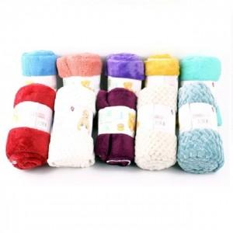

【상세/제작정보】 | 40개 한박스 5000원 부과세 별도

【인쇄/포장옵션】 | / OPP(비닐)

【공급단가】 | 수량 | 300~ | 500~ | 1,000~ | 3,000~ | 5,000~
*VAT별도 | 단가 | 1,480원 | 1,450원 | 1,420원 | 1,360원 | 1,310원

【상품 URL】 | https://dev.easy1.co.kr:443/src/goods_detail.php?gdno=29928

